Баг репорт
Заголовок | В названии товаров «Джинсы» отображается артикул
Проект | http://shop.bugred.ru/
Компонент приложения | Названия товаров под картинками
Номер версии | v3
Критичность | Major
Приоритет | High
Статус | New
Автор | Максим
Назначен на | Максим
Описание | OS: Ubuntu, Windows Browser: Google Chrome 112.0.5615.121, Mozilla Firefox 112.0
Шаги к воспроизведению | 1. Открыть сайт «http://shop.bugred.ru/» 2. Обратить внимание на названия товаров категории «Джинсы»
Фактический результат | Пользователь видит названия джинс с артикулами.
Ожидаемый результат | Пользователь видит названия джинс без артикулов.
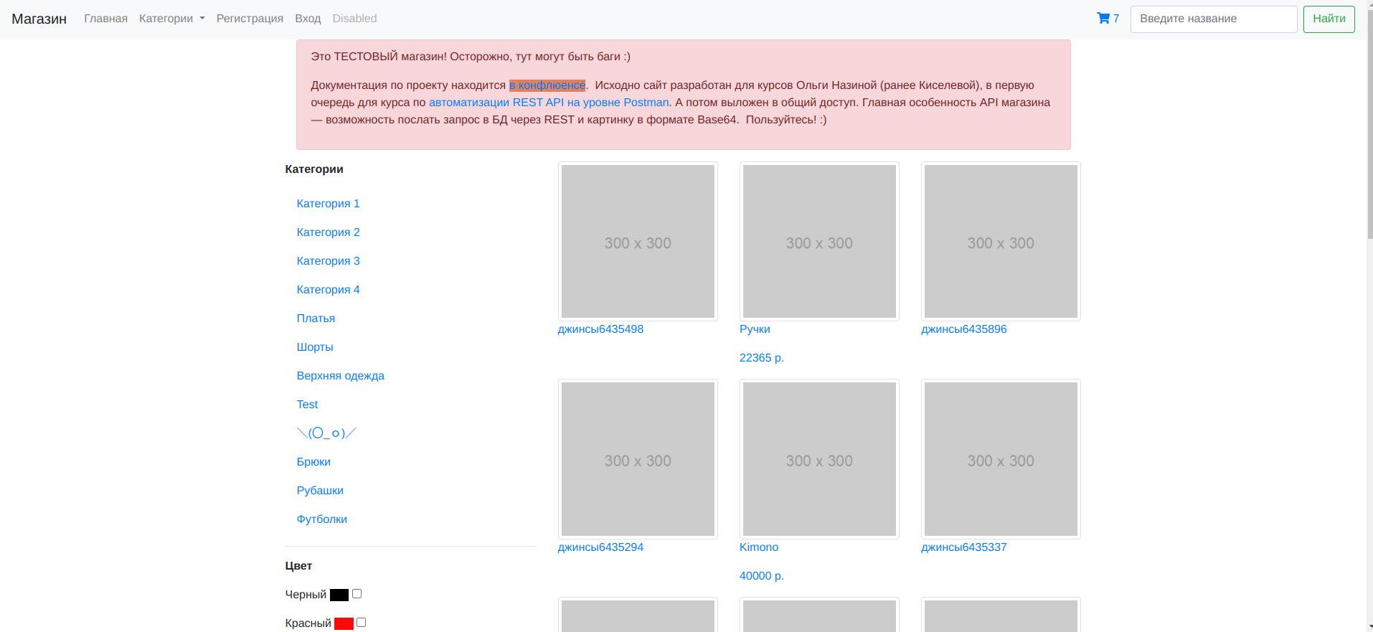
Приложения

Форма авторизации. Диаграмма состояния и переходов.
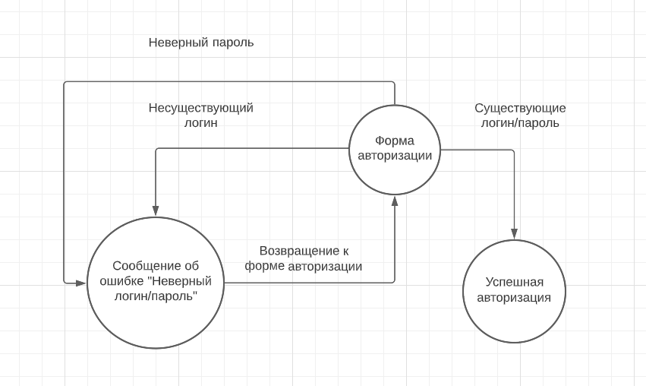

№ | Проверка | Действие | Ожидаемый результат
1. | Проверка успешной авторизации | Войти в систему с существующим логином и паролем | Пользователь успешно авторизовался
2. | Проверка входа с существующим логином и несуществующим паролем | Войти в систему с существующим логином и несуществующем паролем | Пользователь видит уведомление об ошибке «Неверный логин или пароль»
3. | Проверка входа с несуществующим логином | Войти в систему с несуществующим логином | Пользователь видит уведомление об ошибке «Неверный логин или пароль»

